상품제안서
32절 시스템 CL-32-32 | 상품코드: F14772

 |  |  |  |  |  |  | 02-412-0044 | www.easy1.co.kr
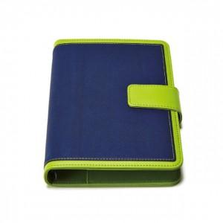

【상세/제작정보】 | 200부 미만 진행시 단가변동 및 인쇄비 추가됩니다.

【인쇄/포장옵션】 | 불박 / 별도문의

【공급단가】 | 수량 | 200~ | 300~ | 500~ | 1,000~ | 2,000~
*VAT별도 | 단가 | 8,770원 | 8,450원 | 8,120원 | 7,800원 | 7,600원

【상품 URL】 | http://www.easy1.co.kr/src/goods_detail.php?gdno=14772

